page 1
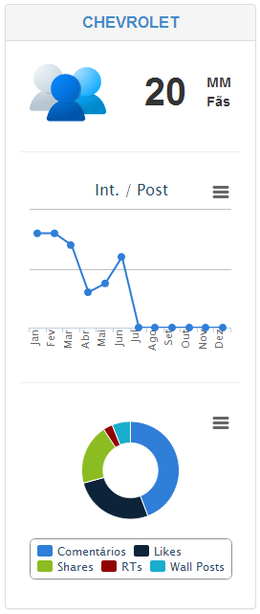
Tables:
metrics_social_evolutionfacebookpagelike
metrics_social_evolutiontwitterprofile
metrics_social_evolutionyoutubechannel
Metodologia:
Somar os valores com MAX date do ultimo dia do mês de cada tabela.
e.g.
metrics_social_evolutionfacebookpagelike.likes + metrics_social_evolutiontwitterprofile.followers_count + metrics_social_evolutionyoutubechannel.subscribers_count

Tables:
metrics_social_facebookmessage
metrics_social_twittermessage
metrics_social_youtubevideo
Metodologia:
Somar interações agrupando pelo mês do created_time de cada tabela. (Últimos 6 meses)
e.g.
(metrics_social_facebookmessage.likes + metrics_social_facebookmessage.comments + metrics_social_facebookmessage.shares)
+
(metrics_social_twittermessage.favorites + metrics_social_twittermessage.retweets)
+
(metrics_social_youtubevideo.likes + metrics_social_youtubevideo.comments + metrics_social_youtubevideo.favorites)

Tables:
metrics_social_facebookmessage
metrics_social_twittermessage
metrics_social_youtubevideo
Metodologia:
Somar interações agrupando pelo tipo. (Últimos 6 meses)

page 2
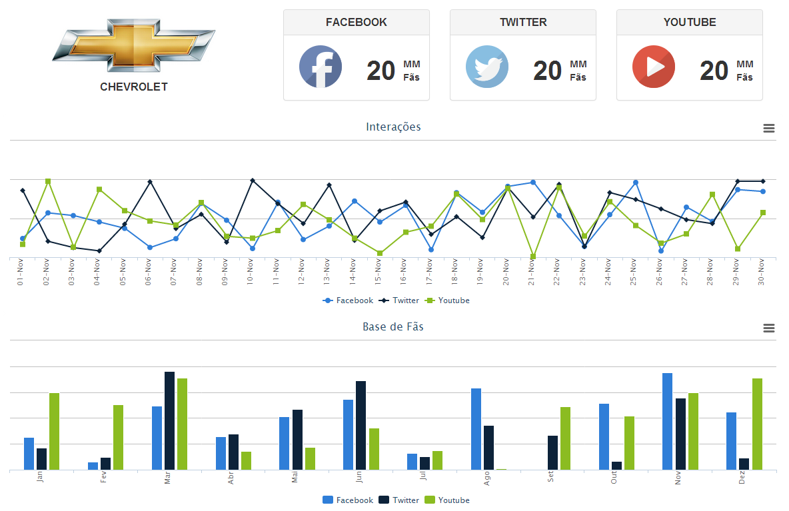
Tables:
metrics_social_evolutionfacebookpagelike
metrics_social_evolutiontwitterprofile
metrics_social_evolutionyoutubechannel
Metodologia:
Valores com MAX date do ultimo dia do mês de cada tabela e quebrar por rede social.

Tables:
metrics_social_facebookmessage
metrics_social_twittermessage
metrics_social_youtubevideo
Metodologia:
Somar interações agrupando pelo dia created_time de cada tabela e quebrar por rede social. (Últimos 30 dias)
e.g.
(metrics_social_facebookmessage.likes + metrics_social_facebookmessage.comments + metrics_social_facebookmessage.shares)
(metrics_social_twittermessage.favorites + metrics_social_twittermessage.retweets)
(metrics_social_youtubevideo.likes + metrics_social_youtubevideo.comments + metrics_social_youtubevideo.favorites)

Tables:
metrics_social_evolutionfacebookpagelike
metrics_social_evolutiontwitterprofile
metrics_social_evolutionyoutubechannel
Metodologia:
Valor do MAX do último dia de cada mês quebrado por rede social. (Últimos 6 meses)
e.g.
metrics_social_evolutionfacebookpagelike.likes
metrics_social_evolutiontwitterprofile.followers_count
metrics_social_evolutionyoutubechannel.subscribers_count

